Inhaltsverzeichnis
Statistischer
Bericht
C II 7 – j / 25
Inhaltsverzeichnis
 |  | Seite |  |  | Seite
 | Metadaten zu dieser Statistik
 | (externer Link)

 | Grafiken
 | Niederschlagsverteilung an 5 Messstationen |  | 2 | Hektarerträgerträge ausgewählter Kulturen
 | des Deutschen Wetterdienstes für |  |  | im Land Brandenburg 2024 und 2025 | 7
 | die Monate April bis August 2025 | 5
 |  |  | 3 | Erntemengen ausgewählter Kulturen
 | Temperaturen in Brandenburg 2024 und 2025 | 6 |  | im Land Brandenburg 2024 und 2025 | 7

 | Niederschlagsmengen in Brandenburg |  | 4 | Anbau und Ernte von Getreide (ohne
 | 2024 und 2025 | 6 |  | Körnermais und Corn-Cob-Mix) 2025
 |  |  |  | nach Bundesländern | 8
 | Anbauflächen und Erträge von Winterweizen
 | im Land Brandenburg 2016 bis 2025 | 9 | 5 | Anbau und Ernte von Winterraps 2025
 |  |  |  | nach Bundesländern | 8
 | Anbauregionen der 10 häufigsten Weizensorten | 12
 |  |  | 6 | Anbau und Ernte von Kartoffeln
 | Anbauflächen und Erträge von Winterroggen |  |  | 2025 nach Bundesländern | 8
 | im Land Brandenburg 2016 bis 2025 | 13
 |  |  | 7 | Besondere Ernte- und Qualitätsermittlung
 | Anbauregionen der 7 häufigsten Roggensorten | 16 |  | Getreide 2025 | 9

 | Anbauflächen und Erträge von Triticale |  | 7.1 | Winterweizen | 9
 | im Land Brandenburg 2016 bis 2025 | 17
 |  |  | 7.1.1 | Anteile, Größe und Ertrag einzelner
 | Anbauflächen und Erträge von Wintergerste |  |  | Sorten an den Volldruschproben | 9
 | im Land Brandenburg 2016 bis 2025 | 18
 |  |  | 7.1.2 | Aufteilung der Volldruschproben nach
 | Anbauflächen und Erträge von Hafer |  |  | Ackerzahlgruppen | 10
 | im Land Brandenburg 2016 bis 2025 | 19
 |  |  | 7.1.3 | Aufteilung der Volldruschproben
 | Feuchtigkeitsgehalte der Getreideproben |  |  | nach Verwaltungsbezirken | 10
 | 2024 und 2025 | 20
 |  |  | 7.1.4 | Qualität der Weizenvolldruschproben
 | Anbauflächen und Erträge von Winterraps |  |  | häufiger Sorten im Land Brandenburg | 11
 | im Land Brandenburg 2016 bis 2025 | 22
 |  |  | 7.1.5 | Qualität der Weizenvolldruschproben
 | Anteile der Hektarerträge für Winterraps |  |  | nach Bundesländern | 11
 | 2025 nach Größenklassen | 25
 |  |  | 7.2 | Roggen und Wintermenggetreide | 13
 | Hektarerträge der Winterrapsproben 2025
 | nach Größenklassen und |  | 7.2.1 | Anteile, Größe und Ertrag einzelner
 | Anbauregion | 26 |  | Sorten an den Volldruschproben | 13

 | Tabellen |  | 7.2.2 | Aufteilung der Volldruschproben nach
1 | Anbauflächen ausgewählter Kulturen |  |  | Ackerzahlgruppen | 14
 | im Land Brandenburg 2024 und 2025 | 7

 |  | Seite |  |  | Seite
7.2.3 | Aufteilung der Volldruschproben |  | 7.6.4 | Auswuchs der untersuchten
 | nach Verwaltungsbezirken | 14 |  | Volldruschproben | 21

7.2.4 | Qualität der Roggenvolldruschproben |  | 8 | Besondere Ernte- und Qualitätsermittlung
 | häufiger Sorten im Land Brandenburg | 15 |  | Winterraps 2025 | 22

7.2.5 | Qualität der Roggenvolldruschproben |  | 8.1 | Anteile, Größe und Ertrag einzelner
 | nach Bundesländern | 15 |  | Sorten an den Volldruschproben | 22

7.3 | Triticale | 17 | 8.2 | Aufteilung der Volldruschproben nach
 |  |  |  | Ackerzahlgruppen | 23
7.3.1 | Anteile, Größe und Ertrag einzelner Sorten
 | an den Volldruschproben | 17 | 8.3 | Aufteilung der Volldruschproben
 |  |  |  | nach Verwaltungsbezirken | 23
7.3.2 | Aufteilung der Volldruschproben nach
 | Ackerzahlgruppen | 17 | 8.4 | Qualitätsfeststellungen bei den
 |  |  |  | Volldruschproben von Winterraps | 24
7.4 | Wintergerste | 18
 |  |  | 8.4.1 | Mittlerer Feuchtigkeitsgehalt, Fremd-
7.4.1 | Anteile, Größe und Ertrag einzelner |  |  | besatz und Ölgehalt der Volldrusch-
 | Sorten an den Volldruschproben | 18 |  | proben in Prozent | 24

7.4.2 | Aufteilung der Volldruschproben nach |  | 8.4.2 | Feuchtigkeitsgehalt in Prozent | 24
 | Ackerzahlgruppen | 18
 |  |  | 8.4.3 | Fremdbesatz in Prozent | 24
7.5 | Hafer | 19
 |  |  | 8.4.4 | Ölgehalt (Fettgehalt) in Prozent | 24
7.5.1 | Anteile, Größe und Ertrag einzelner
 | Sorten an den Volldruschproben | 19 | 8.5 | Größenklassen der Hektarerträge
 |  |  |  | der Volldruschproben bei Winterraps | 25
7.5.2 | Aufteilung der Volldruschproben nach
 | Ackerzahlgruppen | 19 | 8.6 | Zeitlicher Ablauf der Volldrusche bei
 |  |  |  | Getreide und Winterraps | 27
7.6 | Qualitätsfeststellungen bei den untersuchten
 | Volldruschproben von Getreide | 20 | 8.7 | Einfacher Standardfehler der endgültigen
 |  |  |  | Hektarerträge der BEE-Kulturen | 27
7.6.1 | Feuchtigkeitsgehalte und Schwarzbesatz
 | der Volldruschproben | 20 | 8.8 | Verteilung der Vorfrüchte | 27

7.6.2 | Feuchtigkeitsgehalte der untersuchten
 | Volldruschproben in Prozent | 21

7.6.3 | Schwarzbesatz der untersuchten Voll-
 | druschproben in Prozent | 21

Wetter
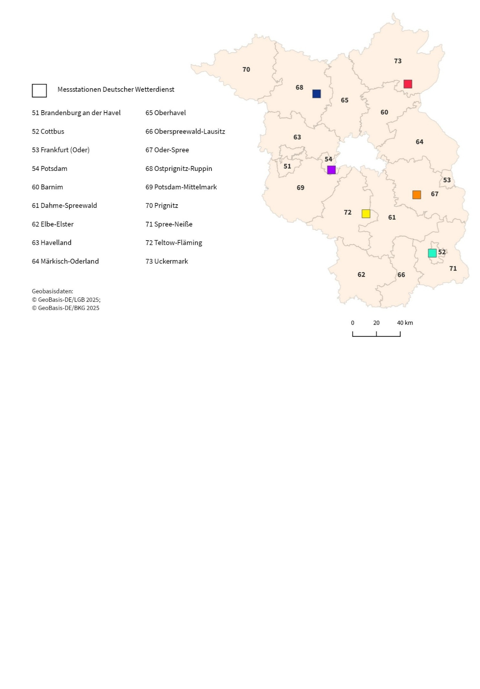
Niederschlagsverteilung an 5 Messstationen des Deutschen Wetterdienstes für die Monate April bis August 2025

 |  |  |  |  |  | Wetterstation |  | April | Mai | Juni | Juli | August
 |  |  |  |  |  | Neuruppin-Alt Ruppin |  | 16.1 | 32.8 | 58.5 | 154.5 | 29.5
 |  |  |  |  |  | Angermünde |  | 14.8 | 18.4 | 33.1 | 155.3 | 27.1
 |  |  |  |  |  | Cottbus |  | 10.5 | "k. A." | 29.5 | 136.4 | 31.4
 |  |  |  |  |  | Potsdam |  | 10.3 | 23.2 | 16.5 | 121.0 | 30.6
 |  |  |  |  |  | Lindenberg |  | 20.2 | 37.3 | 25.7 | 154.9 | 28.9
 |  |  |  |  |  | Baruth |  | 12.0 | 34.4 | 39.9 | 113.3 | 26.9

Quelle: Deutscher Wetterdienst

Anzahl der Proben, durchschnittliche Feldgröße der Probeflächen 2025

Fruchtart | Proben |  |  | Durchschnittliche Feldgröße | Größe der Probefläche
 | vorgesehen | ausgewertet | darunter Nullerträge
 | Anzahl |  |  | Hektar
Winterweizen | 115 | 115 | 0 | 39 | 4440
Roggen und Wintermenggetreide | 200 | 200 | 0 | 25 | 4942
Triticale | 85 | 85 | 0 | 21 | 1750
Wintergerste | 100 | 100 | 0 | 35 | 3501
Hafer | 75 | 75 | 1 | 23 | 1700
Winterraps | 115 | 115 | 1 | 44 | 5105

Temperaturen in Brandenburg 2024 und 2025
 |  |  |  |  |  | Temperaturen in Brandenburg
 |  |  |  |  |  | Station Lindenberg

 |  |  |  |  |  |  | 2024 | 2025 | langj. Mittel 1991-2020 | langj. Mittel 1961-1990
 |  |  |  |  |  | JAN | 1.0 | 2.4 | 0.4 | -1.2
 |  |  |  |  |  | FEB | 6.8 | 0.9 | 1.4 | 0.0
 |  |  |  |  |  | MRZ | 8.0 | 6.7 | 4.5 | 3.6
 |  |  |  |  |  | APR | 11.4 | 11.7 | 9.8 | 8.0
 |  |  |  |  |  | MAI | 17.1 | 13.2 | 14.3 | 13.3
 |  |  |  |  |  | JUN | 18.1 | 19.3 | 17.4 | 16.6
 |  |  |  |  |  | JUL | 20.1 | 19.2 | 19.5 | 18.0
 |  |  |  |  |  | AUG | 21.1 | 18.8 | 19.2 | 17.6
 |  |  |  |  |  | SEP | 17.3 | 16.0 | 14.7 | 14.1
 |  |  |  |  |  | OKT | 11.3 | 10.0 | 9.7 | 9.4
 |  |  |  |  |  | NOV | 4.9 | 5.1 | 4.7 | 4.3
 |  |  |  |  |  | DEZ | 3.3 | 2.7 | 1.5 | 0.4

Niederschlagsmengen in Brandenburg 2024 und 2025

 |  |  |  |  |  | Niederschlagsmengen in Brandenburg
 |  |  |  |  |  | Station Lindenberg

 |  |  |  |  |  |  | 2024 | 2025 | langj. Mittel 1991-2020 | langj. Mittel 1961-1990
 |  |  |  |  |  | JAN | 46.4 | 52.2 | 42.6 | 38.6
 |  |  |  |  |  | FEB | 77.9 | 21.6 | 33.8 | 34.0
 |  |  |  |  |  | MRZ | 38.6 | 25.3 | 41.2 | 35.9
 |  |  |  |  |  | APR | 26.3 | 20.2 | 29.6 | 40.7
 |  |  |  |  |  | MAI | 62.6 | 37.3 | 49.4 | 59.1
 |  |  |  |  |  | JUN | 118.3 | 25.7 | 57.4 | 64.8
 |  |  |  |  |  | JUL | 142.3 | 154.9 | 78.1 | 53.2
 |  |  |  |  |  | AUG | 37.5 | 28.9 | 58.5 | 63.0
 |  |  |  |  |  | SEP | 53.7 | 45.1 | 46.4 | 40.8
 |  |  |  |  |  | OKT | 30.8 | 40.3 | 40.7 | 38.5
 |  |  |  |  |  | NOV | 46.1 | 32.4 | 40.7 | 44.1
 |  |  |  |  |  | DEZ | 32.9 | 16.3 | 41.1 | 50.4
Quelle: Deutscher Wetterdienst, Station Lindenberg

7.1.1
7 Besondere Ernte- und Qualitätsermittlung Getreide 2025
7.1 Winterweizen
7.1.1 Anteile, Größe und Ertrag einzelner Sorten an den Volldruschproben

Sorte | 2024 |  |  | 2025
 | Anteile | Größe der Volldruschfläche | Durchschnittlicher Ertrag bei 86 % Trockensubstanz | Anteile | Größe der Volldruschfläche | Durchschnittlicher Ertrag bei 86 % Trockensubstanz
 | Prozent | Hektar | dt/ha | Prozent | Hektar | dt/ha
Ponticus | 18.3 | 982 | 69.0 | 20.9 | 1190 | 70.5
Complice | 5.2 | 195 | 61.0 | 9.6 | 256 | 58.1
Moschus | 6.1 | 345 | 58.6 | 7.8 | 385 | 66.9
RGT Reform | 11.3 | 415 | 60.1 | 5.2 | 134 | 49.6
KWS Emerick | 5.2 | 145 | 61.4 | 4.3 | 282 | 71.8
Asory | 3.5 | 162 | 75.8 | 4.3 | 119 | 57.8
RGT Depot | 5.2 | 299 | 72.0 | 3.5 | 225 | 69.9
Patras | 2.6 | 204 | 59.2 | 3.5 | 80 | 59.9
Chevignon | 1.7 | • | • | 3.5 | 238 | 73.6
SU Magnetron | – | – | – | 3.5 | 174 | 69.7
Julius | 0.9 | • | • | 2.6 | 115 | 54.0
LG Optimist | – | – | – | 2.6 | 120 | 61.6
LG Character | 2.6 | 250 | 69.3 | 1.7 | • | •
Polarkap | 1.7 | • | • | 1.7 | • | •

Anbauflächen und Erträge von Winterweizen im Land Brandenburg 2016 bis 2025

 |  |  |  |  |  |  | Jahr | Anbaufläche | Hektarerträge
 |  |  |  |  |  |  | 2016 | 169279 | 66.9
 |  |  |  |  |  |  | 2017 | 177100 | 63.5
 |  |  |  |  |  |  | 2018 | 166100 | 50.3
 |  |  |  |  |  |  | 2019 | 175400 | 55.5
 |  |  |  |  |  |  | 2020 | 154498 | 65.1
 |  |  |  |  |  |  | 2021 | 158800 | 58.9
 |  |  |  |  |  |  | 2022 | 163500 | 65.6
 |  |  |  |  |  |  | 2023 | 157900 | 62.9
 |  |  |  |  |  |  | 2024 | 144500 | 63.0
 |  |  |  |  |  |  | 2025 | 161400 | 63.2

Karte 1
Anbauregionen der 10 häufigsten Weizensorten
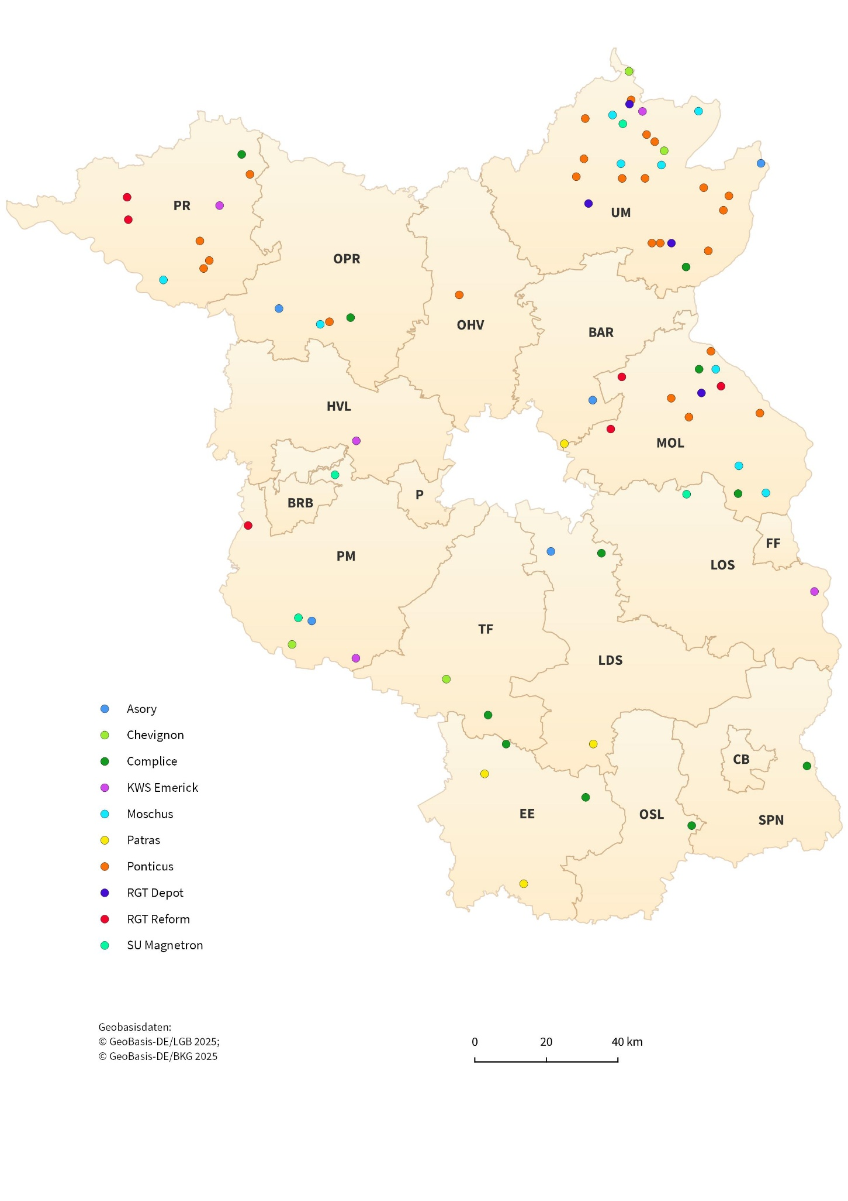

7.2.1
7.2 Roggen und Wintermenggetreide
7.2.1 Anteile, Größe und Ertrag einzelner Sorten an den Volldruschproben

Sorte | 2024 |  |  | 2025
 | Anteile | Größe der Volldruschfläche | Durchschnittlicher Ertrag bei 86 % Trockensubstanz | Anteile | Größe der Volldruschfläche | Durchschnittlicher Ertrag bei 86 % Trockensubstanz
 | Prozent | Hektar | dt/ha | Prozent | Hektar | dt/ha
KWS Tayo | 14.5 | 813 | 48.5 | 15.0 | 687 | 52.5
KWS Serafino | 11.0 | 594 | 40.8 | 8.5 | 523 | 44.1
Inspector | 7.0 | 206 | 20.0 | 8.5 | 364 | 27.0
Dukato | 10.5 | 352 | 23.9 | 7.5 | 337 | 31.3
SU Performer | 7.0 | 369 | 38.2 | 5.0 | 336 | 52.0
KWS Receptor | 5.0 | 204 | 35.2 | 4.5 | 248 | 42.1
SU Perspectiv | 2.0 | 78 | 54.2 | 4.5 | 343 | 47.3
KWS Rotor | 4.0 | 239 | 40.8 | 4.0 | 174 | 50.8
Astranos | 3.5 | 209 | 34.1 | 4.0 | 180 | 53.8
KWS Emphor | 2.5 | 178 | 46.7 | 3.5 | 203 | 55.2
SU Karlsson | 1.0 | • | • | 3.5 | 205 | 45.1
SU Bendix | 4.5 | 181 | 43.4 | 3.0 | 95 | 43.5
SU Arvid | 3.5 | 108 | 36.0 | 2.5 | 87 | 46.2
SU Bebop | – | – | – | 2.5 | 58 | 31.6
KWS Baridor | 3.0 | 102 | 52.3 | 2.0 | 155 | 66.2

Anbauflächen und Erträge von Winterroggen im Land Brandenburg 2016 bis 2025
Hektar

 |  |  |  |  |  |  | Jahr | Anbaufläche | Hektarerträge
 |  |  |  |  |  |  | 2016 | 175795 | 45.9
 |  |  |  |  |  |  | 2017 | 160400 | 38.3
 |  |  |  |  |  |  | 2018 | 158100 | 31.4
 |  |  |  |  |  |  | 2019 | 184900 | 38.7
 |  |  |  |  |  |  | 2020 | 172719 | 47.9
 |  |  |  |  |  |  | 2021 | 161700 | 37.9
 |  |  |  |  |  |  | 2022 | 152900 | 37.8
 |  |  |  |  |  |  | 2023 | 144400 | 39.5
 |  |  |  |  |  |  | 2024 | 132300 | 35.7
 |  |  |  |  |  |  | 2025 | 130600 | 41.9

Karte 2
Anbauregionen der 7 häufigsten Roggensorten
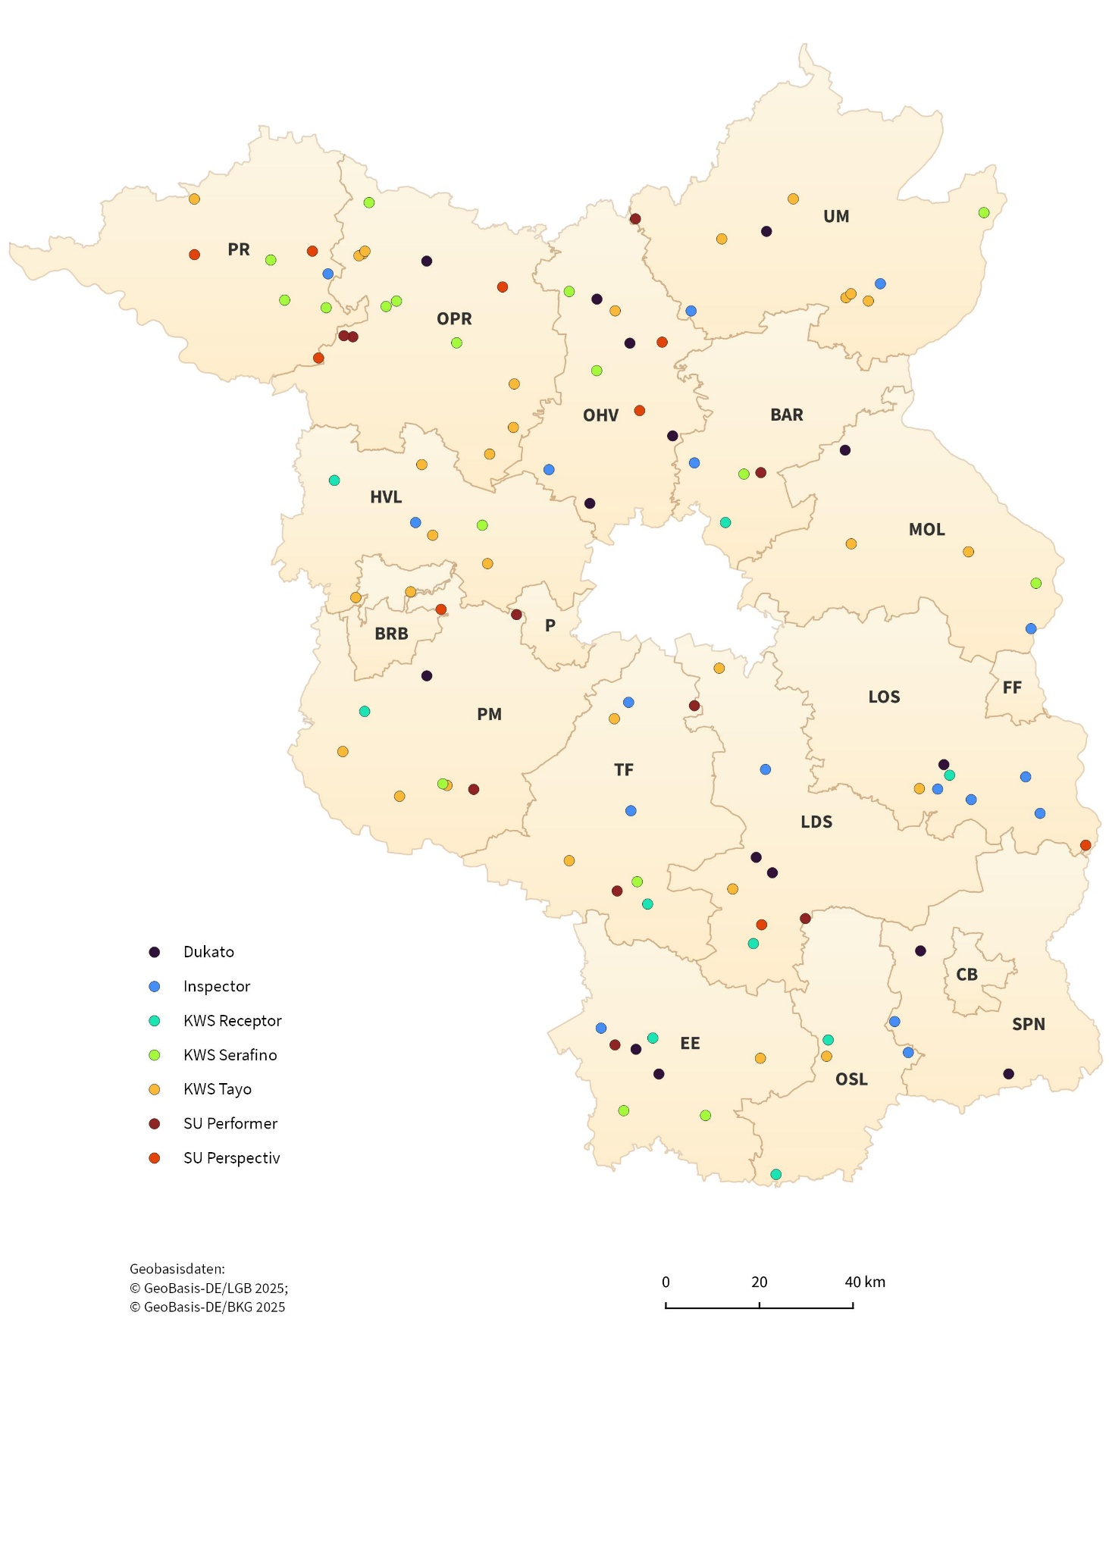

7.3.1-7.3.2
7.3 Triticale
7.3.1 Anteile, Größe und Ertrag einzelner Sorten an den Volldruschproben

Sorte | 2024 |  |  | 2025
 | Anteile | Größe der Volldruschfläche | Durchschnittlicher Ertrag bei 86 % Trockensubstanz | Anteile | Größe der Volldruschfläche | Durchschnittlicher Ertrag bei 86 % Trockensubstanz
 | Prozent | Hektar | dt/ha | Prozent | Hektar | dt/ha
Lombardo | 30.6 | 501 | 47.4 | 31.8 | 542 | 48.9
Belcanto | 15.3 | 312 | 48.2 | 22.4 | 462 | 49.2
...
Ackerzahlgruppe | Volldruschproben | Ackerzahl | Größe der Volldruschfläche | Durchschnittlicher Ertrag bei 86 % Trockensubstanz
 | Anzahl | Mittelwert | Hektar | dt/ha
bis 24 | 8 | 23 | 79 | 37.3
25 bis 29 | 26 | 27 | 545 | 38.3
30 bis 34 | 25 | 31 | 552 | 51.1
35 bis 39 | 19 | 36 | 396 | 49.8
40 bis 44 | 4 | 42 | 136 | 67.9
45 und mehr | 3 | 47 | 42 | 44.5

Anbauflächen und Erträge von Triticale im Land Brandenburg 2016 bis 2025
Hektar
 |  |  |  |  |  |  | Jahr | Anbaufläche | Hektarerträge
 |  |  |  |  |  |  | 2016 | 41229 | 47.1
 |  |  |  |  |  |  | 2017 | 37900 | 45.6
 |  |  |  |  |  |  | 2018 | 34400 | 35.4
 |  |  |  |  |  |  | 2019 | 35300 | 41.7
 |  |  |  |  |  |  | 2020 | 32257 | 43.1
 |  |  |  |  |  |  | 2021 | 31000 | 40.0
 |  |  |  |  |  |  | 2022 | 29800 | 41.1
 |  |  |  |  |  |  | 2023 | 29400 | 41.3
 |  |  |  |  |  |  | 2024 | 27700 | 42.7
 |  |  |  |  |  |  | 2025 | 29100 | 46.1

7.4.1-7.4.2
...
Ackerzahlgruppe | Volldruschproben | Ackerzahl | Größe der Volldruschfläche | Durchschnittlicher Ertrag bei 86 % Trockensubstanz
 | Anzahl | Mittelwert | Hektar | dt/ha
bis 24 | 8 | 22 | 198 | 45.9
25 bis 29 | 16 | 27 | 418 | 44.1
30 bis 34 | 25 | 31 | 717 | 59.5
35 bis 39 | 23 | 37 | 998 | 65.8
40 bis 44 | 6 | 42 | 264 | 76.1
45 und mehr | 22 | 49 | 908 | 80.5

Hektar
Anbauflächen und Erträge von Wintergerste im Land Brandenburg 2016 bis 2025
 |  |  |  |  | Jahr | Anbaufläche | Hektarerträge
 |  |  |  |  | 2016 | 91172 | 58.4
 |  |  |  |  | 2017 | 91400 | 62.0
 |  |  |  |  | 2018 | 93000 | 45.8
 |  |  |  |  | 2019 | 101200 | 54.1
 |  |  |  |  | 2020 | 95697 | 57.9
 |  |  |  |  | 2021 | 92700 | 59.3
 |  |  |  |  | 2022 | 94500 | 68.5
 |  |  |  |  | 2023 | 105300 | 61.9
 |  |  |  |  | 2024 | 107400 | 56.2
 |  |  |  |  | 2025 | 98500 | 63.0

7.5.1-7.5.2
...
Ackerzahlgruppe | Volldruschproben | Ackerzahl | Größe der Volldruschfläche | Durchschnittlicher Ertrag bei 86 % Trockensubstanz
 | Anzahl | Mittelwert | Hektar | dt/ha
bis 24 | 19 | 22 | 260 | 17.6
25 bis 29 | 21 | 27 | 380 | 25.0
30 bis 34 | 13 | 31 | 312 | 26.9
35 bis 39 | 8 | 36 | 229 | 28.7
40 bis 44 | 8 | 41 | 361 | 34.9
45 und mehr | 6 | 51 | 159 | 39.9

Hektar
Anbauflächen und Erträge von Hafer im Land Brandenburg 2016 bis 2025
 |  |  |  |  | Jahr | Anbaufläche | Hektarerträge
 |  |  |  |  | 2016 | 13113 | 30.7
 |  |  |  |  | 2017 | 13800 | 30.1
 |  |  |  |  | 2018 | 16000 | 17.4
 |  |  |  |  | 2019 | 15100 | 21.5
 |  |  |  |  | 2020 | 17786 | 27.0
 |  |  |  |  | 2021 | 19700 | 23.2
 |  |  |  |  | 2022 | 16100 | 23.5
 |  |  |  |  | 2023 | 14800 | 16.0
 |  |  |  |  | 2024 | 15600 | 30.2
 |  |  |  |  | 2025 | 19300 | 26.1

7.6.1
...
Getreideart | Feuchtigkeitsgehalt | Schwarzbesatz
 | Prozent
Winterweizen | 13.2 | 0.3
Roggen und Wintermenggetreide | 12.7 | 0.5
Triticale | 13.0 | 0.5
Wintergerste | 11.5 | 0.4
Hafer | 11.6 | 0.9

Feuchtigkeitsgehalte der Getreideproben 2024 und 2025
 |  |  |  | 2024 | 2025

 |  |  | Winterweizen | 13.31 | 13.18
 |  |  | Roggen und Wintermenggetreide | 13.18 | 12.72
 |  |  | Triticale | 13.26 | 13.00
 |  |  | Wintergerste | 12.57 | 11.49
 |  |  | Hafer | 11.92 | 11.64

8.1
...
Sorte | 2024 |  |  | 2025
Resort | 7.0 | 305 | 23.2 | 6.1 | 261 | 18.4
Scotch | 6.1 | 177 | 22.6 | 6.1 | 250 | 26.8
Daktari | 4.3 | 150 | 29.2 | 5.2 | 312 | 34.1
KWS Ambos | – | – | – | 4.3 | 101 | 28.0
Humboldt | 5.2 | 101 | 31.7 | 3.5 | 68 | 39.6
Archivar | 4.3 | 208 | 34.9 | 1.7 | • | •
LG Artemis | 3.5 | 125 | 21.4 | 1.7 | • | •

Anbauflächen und Erträge von Winterraps im Land Brandenburg 2016 bis 2025
Hektar
 |  |  |  |  |  |  | Jahr | Anbaufläche | Hektarerträge
 |  |  |  |  |  |  | 2016 | 133732 | 27.1
 |  |  |  |  |  |  | 2017 | 128500 | 27.3
 |  |  |  |  |  |  | 2018 | 122600 | 24.3
 |  |  |  |  |  |  | 2019 | 66000 | 24.7
 |  |  |  |  |  |  | 2020 | 76991 | 33.0
 |  |  |  |  |  |  | 2021 | 86900 | 29.9
 |  |  |  |  |  |  | 2022 | 97300 | 33.9
 |  |  |  |  |  |  | 2023 | 99000 | 30.6
 |  |  |  |  |  |  | 2024 | 93100 | 27.7
 |  |  |  |  |  |  | 2025 | 92400 | 27.6

8.5
...
Hektarertrag von … dt/ha |  |  | Zahl der Volldrusche | Durchschnittlicher Ertrag bei 91 % Trockensubstanz
10 | bis unter | 15 | 7 | 7
15 | bis unter | 20 | 13 | 13
20 | bis unter | 25 | 17 | 17
25 | bis unter | 30 | 33 | 33
30 | bis unter | 35 | 20 | 20
35 | bis unter | 40 | 12 | 12
40 | und mehr |  | 10 | 10

Anteile der Hektarerträge für Winterraps 2025 nach Größenklassen

 |  |  |  |  | dt/ha | Anzahl | Anteile der Hekarerträge
 |  |  |  |  | 5 bis unter 10 dt/ha | 2 | 1.8
 |  |  |  |  | 10 bis unter 15 dt/ha | 7 | 6.1
 |  |  |  |  | 15 bis unter 20 dt/ha | 13 | 11.4
 |  |  |  |  | 20 bis unter 25 dt/ha | 17 | 14.9
 |  |  |  |  | 25 bis unter 30 dt/ha | 33 | 28.9
 |  |  |  |  | 30 bis unter 35 dt/ha | 20 | 17.5
 |  |  |  |  | 35 bis unter 40 dt/ha | 12 | 10.5
 |  |  |  |  | über 40 dt/ha | 10 | 8.8

Karte 3
Hektarerträge der Winterrapsproben 2025 nach Größenklassen und Anbauregion
